상품제안서
메모지-F 50매, 100매 | 상품코드: F19620

 |  |  |  |  |  |  | 02-412-0044 | www.easy1.co.kr
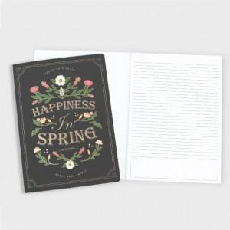

【상세/제작정보】

【인쇄/포장옵션】 | 풀칼라 / OPP(비닐)

【공급단가】 | 수량 | 500~ | 1,000~ | 3,000~ | 5,000~ | 10,000~
*VAT별도 | 50매 | 1,890원 | 1,820원 | 1,750원 | 1,680원 | 1,620원
 | 100매 | 2,800원 | 2,700원 | 2,600원 | 2,500원 | 2,400원

【상품 URL】 | https://easy1.co.kr:443/src/goods_detail.php?gdno=19620

